チェックリストの提出方法
チェックリストの提出方法
①表紙で「申請する自治体」に✓をいれる。
②共通書類及び申請する自治体(表紙でチェックを入れた自治体)のチェックリストを作成(確認)する。
③チェックリストのファイル名を「一覧【業者ID】.ｘｌｓｘ」に変更する。
④Excelファイル形式で提出する。
※ 共通書類チェックリストは、すべての申請者が記入必須です。
※ 申請する自治体のチェックリストを確認の上、必要な書類を提出してください。
例：埼玉県とさいたま市に申請する場合、①～④のチェックリストを作成(確認)する。
①表紙
②共通書類チェックリスト
③埼玉県チェックリスト
④さいたま市チェックリスト

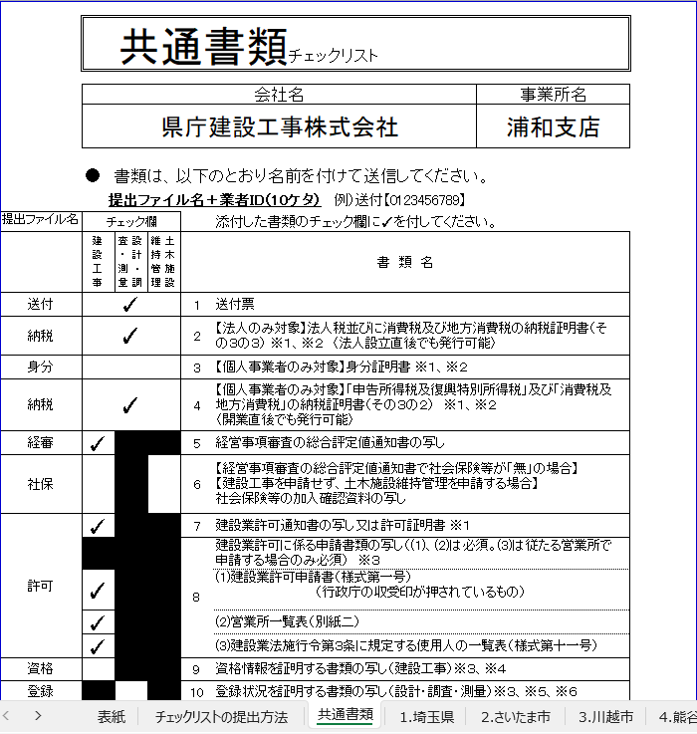

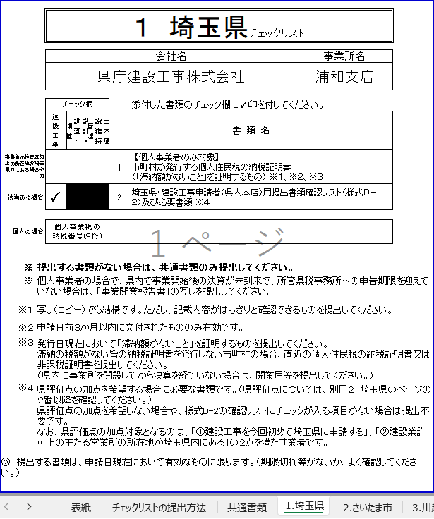

添付した申請書及び書類の
チェック欄に✓をしてください。

記入したファイルに名前を付け、
ファイル添付システムで送信して
ください。

 | ×

1.埼玉県
 |  | １ 埼玉県チェックリスト |  |  |  |  |  | ※この自治体に申請する場合は表紙に✓を入れてください。

 |  | 会社名 |  |  |  |  | 事業所名

 |  | チェック欄 |  |  |  | 添付した書類のチェック欄に✓印を付してください。
 |  | 建設工事 | 設計･調査・測量 | 土木施設維持管理 | 書 類 名
埼玉県内に事業所がある場合必須 |  |  |  |  | 1 | 【個人事業者のみ対象】 市町村が発行する個人住民税の納税証明書 （「滞納額がないこと」を証明するもの） ※1、※2、※3
該当ある場合 |  |  |  |  | 2 | 埼玉県・建設工事申請者（県内本店）用提出書類確認リスト（様式Ｄ－２）及び必要書類
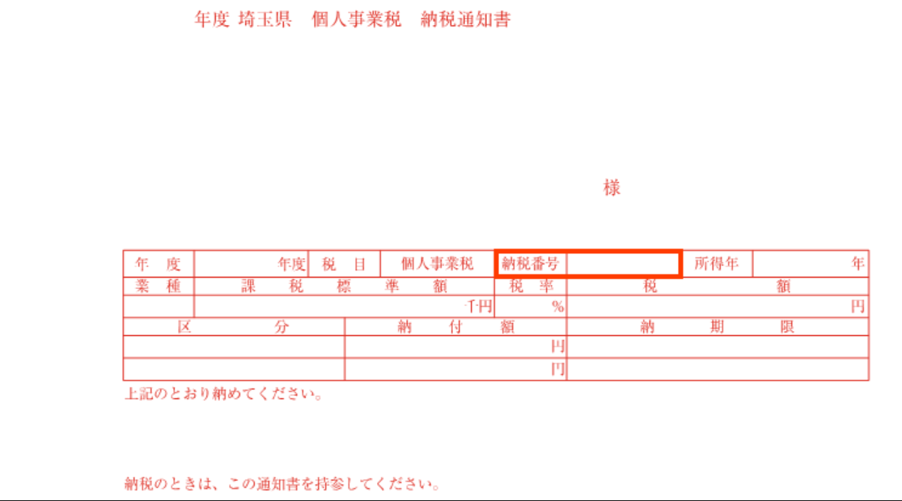
個人の場合 |  | 個人事業税の 納税番号(９桁)
※ | 提出する書類がない場合は、共通書類のみ提出してください。
※ | 県税の納税証明書の提出は原則不要です。 申請受付システムで申請データを送信する際に行う同意をもって、税担当課へ納税状況等の確認を行います。 但し、納税状況等が確認できないときは、納税証明書等の提出を求めることがあります。 個人事業者の場合で、県内で事業開始後の決算が未到来で、所管県税事務所への申告期限を迎えていない場合は、「事業開業報告書」の写しを提出してください。
※1 | 写し（コピー）でも結構です。ただし、記載内容がはっきりと確認できるものを提出してください。
※2 | 申請日前３か月以内に交付されたもののみ有効です。
※3 | 発行日現在において「滞納額がないこと」を証明するものを提出してください。 滞納の税額がない旨の納税証明書を発行しない市町村の場合、直近の個人住民税の納税証明書又は非課税証明書を提出してください。 （県内に事業所を開設してから決算を経ていない場合は、開業届等を提出してください。）

◎ 提出する書類は、申請日現在において有効なものに限ります。（期限切れ等がないか、よく確認してください。）

